상품제안서
아이리버 손난로 보조배터리 IPH-5000 (포켓 히터)[인쇄무료] | 상품코드: F29381

 |  |  |  |  |  |  | 02-412-0044 | www.easy1.co.kr
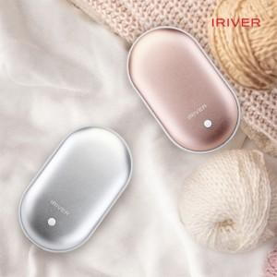

【상세/제작정보】

【인쇄/포장옵션】 | 레이저 / 시판박스

【공급단가】 | 수량 | 100~ | 300~ | 500~ | 1,000~ | 3,000~
*VAT별도 | 단가 | 16,800원 | 16,520원 | 16,100원 | 15,820원 | 15,400원

【상품 URL】 | https://dev.easy1.co.kr:443/src/goods_detail.php?gdno=29381

